マスター
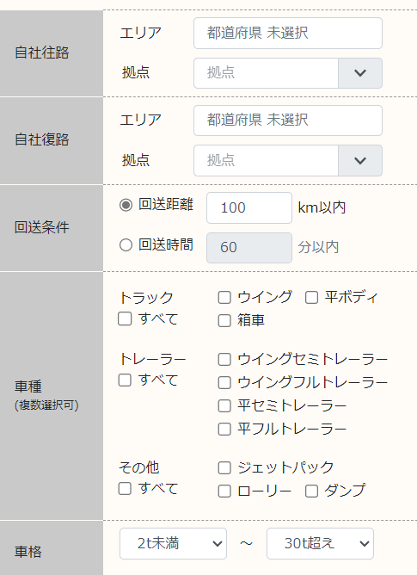
市町村 | 車種大区分 | 車種小区分 | 車格 | オプション | 品目 | 荷姿 | 有料道路使用

札幌市中央区 | トラック | ウイング | 2t以下 | クレーン | 農産（生鮮） | コンテナ | 使用
札幌市北区 | トラック | 平ボディ | 3 | パワーゲート | 水産（生鮮） | パレット | 不使用
札幌市東区 | トラック | 箱車 | 4 | ジョルダー | 畜産 | かご車
札幌市白石区 | トレーラー | ウイングセミトレーラー | 5 | ローラー | 加工食品 | 段ボール
札幌市豊平区 | トレーラー | ウイングフルトレーラー | 6 | 冷凍 | 日用品 | 木箱
札幌市南区 | トレーラー | 平セミトレーラー | 7 | 冷蔵 | 鉄鋼 | その他
札幌市西区 | トレーラー | 平フルトレーラー | 8 |  | 非鉄金属
札幌市厚別区 | その他 | ジェットパック | 9 |  | 化学
札幌市手稲区 | その他 | ローリー | 10 |  | 薬品
札幌市清田区 | その他 | ダンプ | 11 |  | 機械
函館市 | その他 | EV | 12 |  | 石油
小樽市 |  |  | 13 |  | 繊維
旭川市 |  |  | 14 |  | 紙類
室蘭市 |  |  | 15 |  | その他
釧路市 |  |  | 16
帯広市 |  |  | 17
北見市 |  |  | 18
夕張市 |  |  | 19
岩見沢市 |  |  | 20
網走市 |  |  | 21
留萌市 |  |  | 22
苫小牧市 |  |  | 23
稚内市 |  |  | 24
美唄市 |  |  | 25
芦別市 |  |  | 26
江別市 |  |  | 27
赤平市 |  |  | 28
紋別市 |  |  | 29
士別市 |  |  | 30
名寄市 |  |  | 30t超
三笠市
根室市
千歳市
滝川市
砂川市
歌志内市
深川市
富良野市
登別市
恵庭市
伊達市
北広島市
石狩市
北斗市
当別町
新篠津村
松前町
福島町
知内町
木古内町
七飯町
鹿部町
森町
八雲町
長万部町
江差町
上ノ国町
厚沢部町
乙部町
奥尻町
今金町
せたな町
島牧村
寿都町
黒松内町
蘭越町
ニセコ町
真狩村
留寿都村
喜茂別町
京極町
倶知安町
共和町
岩内町
泊村
神恵内村
積丹町
古平町
仁木町
余市町
赤井川村
南幌町
奈井江町
上砂川町
由仁町
長沼町
栗山町
月形町
浦臼町
新十津川町
妹背牛町
秩父別町
雨竜町
北竜町
沼田町
鷹栖町
東神楽町
当麻町
比布町
愛別町
上川町
東川町
美瑛町
上富良野町
中富良野町
南富良野町
占冠村
和寒町
剣淵町
下川町
美深町
音威子府村
中川町
幌加内町
増毛町
小平町
苫前町
羽幌町
初山別村
遠別町
天塩町
猿払村
浜頓別町
中頓別町
枝幸町
豊富町
礼文町
利尻町
利尻富士町
幌延町
美幌町
津別町
斜里町
清里町
小清水町
訓子府町
置戸町
佐呂間町
遠軽町
湧別町
滝上町
興部町
西興部村
雄武町
大空町
豊浦町
壮瞥町
白老町
厚真町
洞爺湖町
安平町
むかわ町
日高町
平取町
新冠町
浦河町
様似町
えりも町
新ひだか町
音更町
士幌町
上士幌町
鹿追町
新得町
清水町
芽室町
中札内村
更別村
大樹町
広尾町
幕別町
池田町
豊頃町
本別町
足寄町
陸別町
浦幌町
釧路町
厚岸町
浜中町
標茶町
弟子屈町
鶴居村
白糠町
別海町
中標津町
標津町
羅臼町

